Лист1
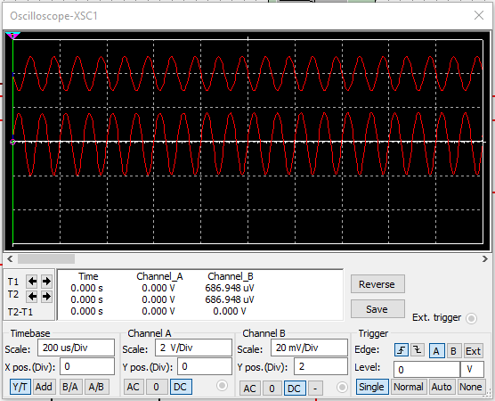
 | 10 | 30 | 50 | 70 | 100
Uвх | 7.071 | 0.021 | 0.035 | 0.049 | 0.071
Uвых | 1.28 | 3.266 | 3.989 | 4.122 | 4.215

 | 10 | 100 | 1000 | 10000 | 100000 | 1000000 | 10000000 | 100000000
C=100мкФ | 5.686 | 51.199 | 172.399 | 182.081 | 182.183 | 181.865 | 156.526 | 89.867
С=1мкФ | 2.192 | 2.302 | 6.439 | 57.373 | 174.6 | 181.984 | 156.653 | 29.869
С=0,1мкФ | 682.183 | 4.106 | 39.489 | 185.231 | 180.831 | 180.698 | 155.778 | 29.859

